試験一覧(管理者権限)
プロジェクト名 |  |  | システム名 | 画面レイアウト設計書 | 作成者 | 作成日 | 更新者 | 更新日
0 |  |  | LMS学習管理システム | 試験一覧(管理者権限) | 髙野 | 2017-09-22 | 櫻井 | 2019-02-18

 | 画面イメージ
 |  | 検索条件
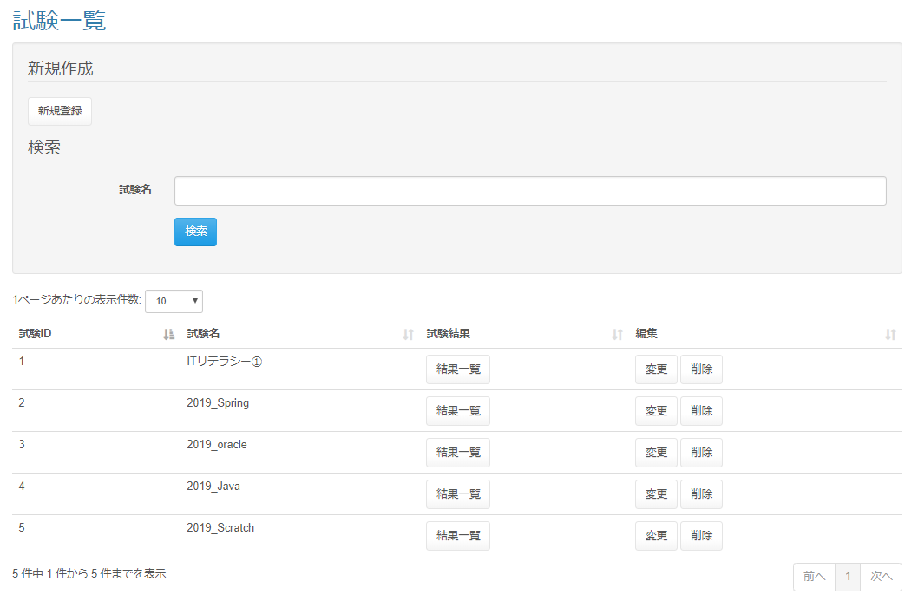

 | 出力仕様

 | ◆『新規登録』ボタン押下時

 | ◆『検索』ボタン押下時

 | ◆『結果一覧』ボタン押下時

 | ◆『変更』ボタン押下時

 | ◆『削除』ボタン押下時

試験一覧(企業担当者・育成担当者権限)
プロジェクト名 |  |  |  | システム名 |  |  | 画面レイアウト設計書 |  |  |  |  |  |  |  | 作成者 | 作成日 |  | 更新者 | 更新日
0 |  |  |  | LMS学習管理システム |  |  | 試験一覧(企業担当者・育成担当者権限) |  |  |  |  |  |  |  | 髙野 | 2017-09-22 |  | 櫻井 | 2019-02-18

 | 画面イメージ
 |  | 検索条件
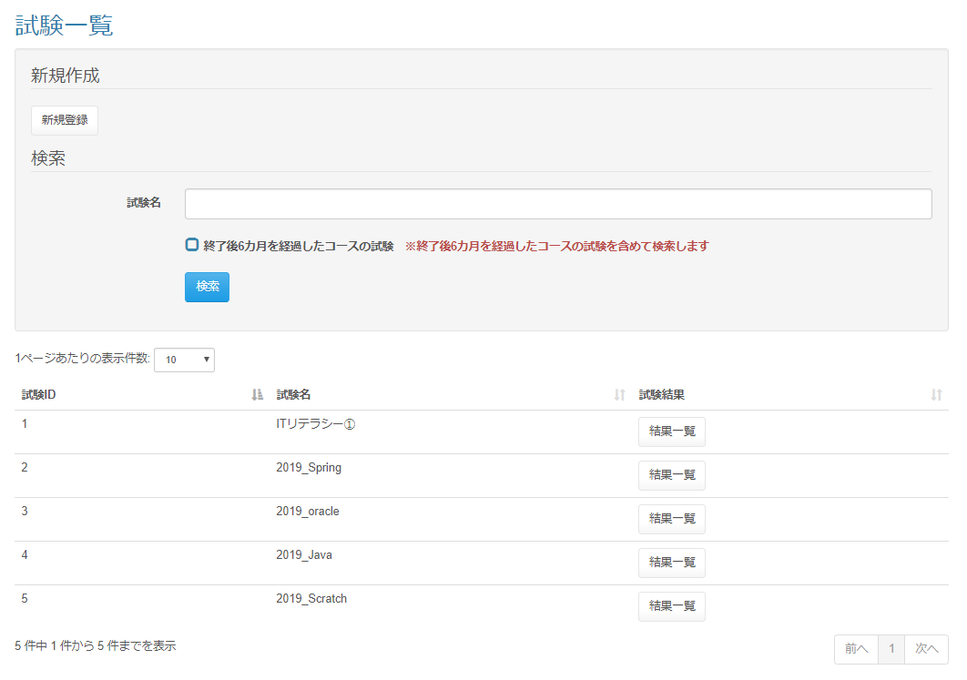

 | 出力仕様
 | No |  | 項目名 |  | データ元 |  |  |  |  |  |  |  | 備考
 |  |  |  |  | テーブル名 |  |  |  | フィールド
 | 1 |  | 試験ID |  | m_exam |  |  |  | exam_id
 | 2 |  | 試験名 |  | m_exam |  |  |  | exam_name
 | 3 |  | 終了後{pastTime}を経過したコースの試験 |  | - |  |  |  | - |  |  |  | {pastTime}は設定ファイルから取得

 | 4 |  | ※終了後{pastTime}を経過したコースの試験を含めて検索します |  | - |  |  |  | - |  |  |  | {pastTime}は設定ファイルから取得

 | ◆『検索』ボタン押下時

 | 入力仕様
 | No |  | 項目名 | 物理名 |  | コントロール |  | 必須 |  | 桁数 | 最小値 | 最大値 |  | 属性 |  |  | 備考
 | 1 |  | 検索 | - |  | 送信ボタン |  | - |  | - | - | -
 | 2 |  | 試験名 | examName |  | テキストボックス |  | - |  | - | - | -
 | 3 |  | コース終了後{pastTime}を経過した受講生 | pastStudentFlg |  | チェックボックス |  | - |  | - | - | - |  |  |  |  | チェック無（デフォルト）：コースの閉講日から{pastTime}を過ぎた受講生は検索しない チェック有：コースの閉講日から{pastTime}を過ぎた受講生を含めて検索する

 | その他 入力仕様
 |  | なし

 | ◆『結果一覧』ボタン押下時

